写真チェック参考
汐吹公園 看板（石碑も可） | 根府川駅 駅舎
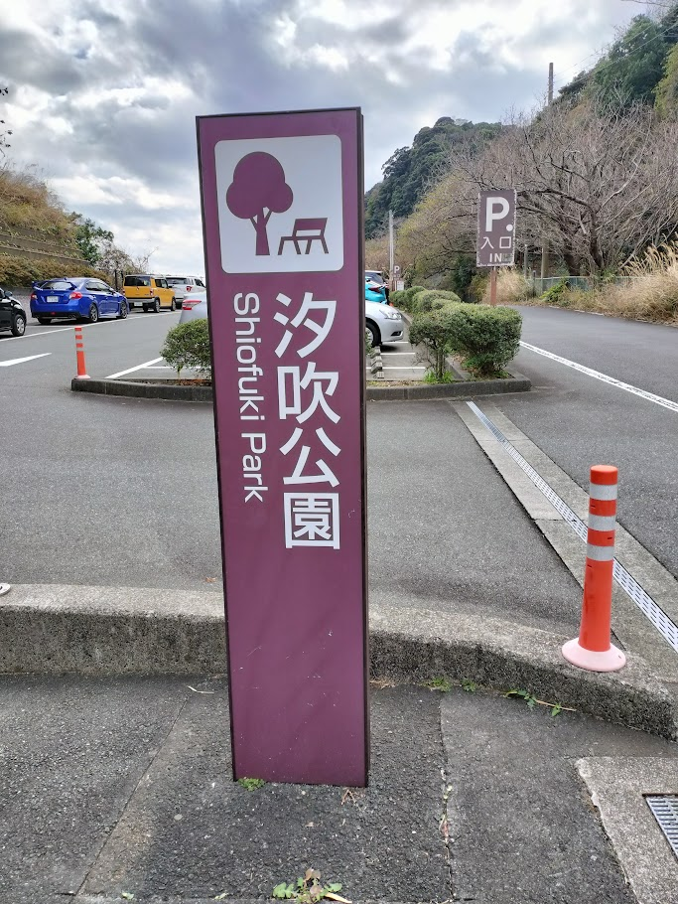
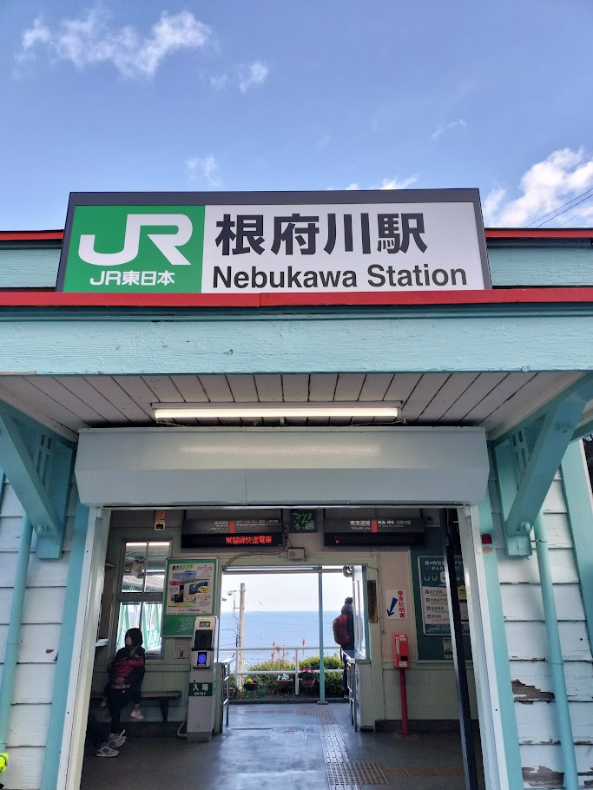

三ツ石海岸 看板 | 友逢の鐘
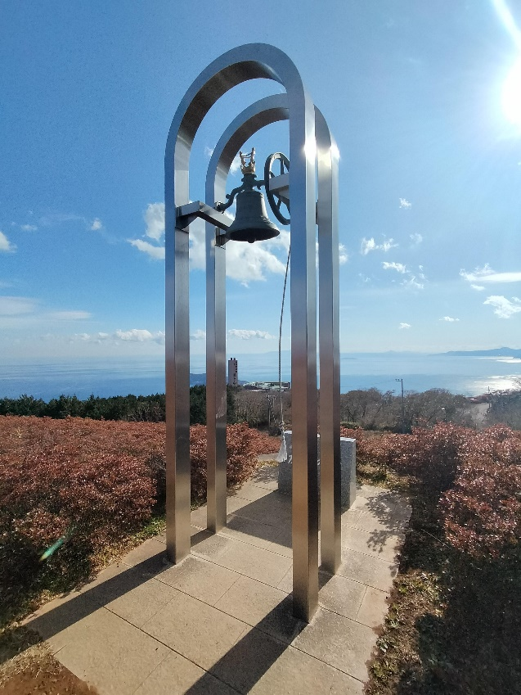

（箱根ジオパーク看板） | （小道入口）
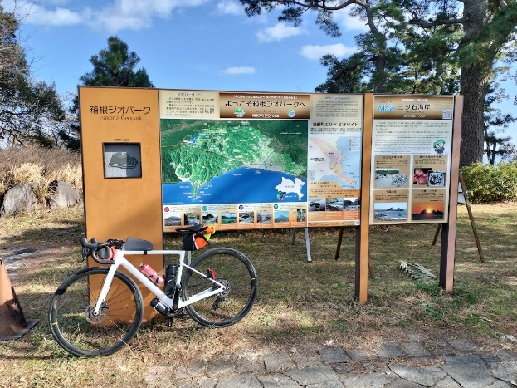
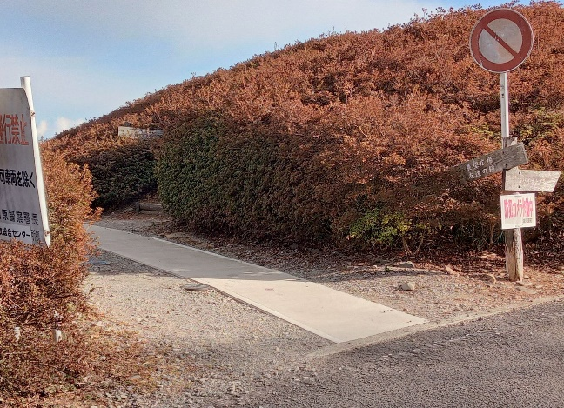

湯河原梅林マップ
